CONFIANZAS
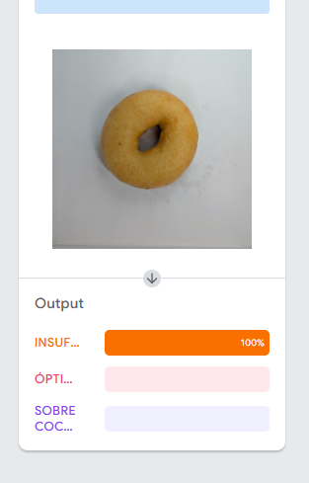
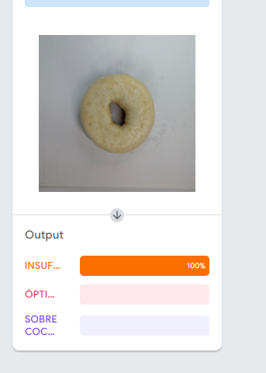
Imagen | Clase real | Clase predicha | Confianza (%) | Confianza_insuf | Confianza_opt | Confianza_sobre
insu1 | insuficiente | insuficiente | 100 | 100 | 0 | 0
insu2 | insuficiente | insuficiente | 100 | 100 | 0 | 0
insu3 | insuficiente | insuficiente | 100 | 100 | 0 | 0
insu4 | insuficiente | insuficiente | 100 | 100 | 0 | 0
insu5 | insuficiente | insuficiente | 100 | 100 | 0 | 0
insu6 | insuficiente | insuficiente | 100 | 100 | 0 | 0
insu7 | insuficiente | insuficiente | 100 | 100 | 0 | 0
insu8 | insuficiente | insuficiente | 100 | 100 | 0 | 0
insu9 | insuficiente | insuficiente | 100 | 100 | 0 | 0
insu10 | insuficiente | insuficiente | 100 | 100 | 0 | 0
insu11 | insuficiente | insuficiente | 100 | 100 | 0 | 0
insu12 | insuficiente | insuficiente | 100 | 100 | 0 | 0
insu13 | insuficiente | insuficiente | 100 | 100 | 0 | 0
insu14 | insuficiente | insuficiente | 100 | 100 | 0 | 0
insu15 | insuficiente | insuficiente | 100 | 100 | 0 | 0
insu16 | insuficiente | insuficiente | 100 | 100 | 0 | 0
insu17 | insuficiente | insuficiente | 100 | 100 | 0 | 0
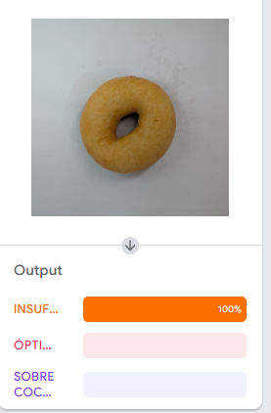
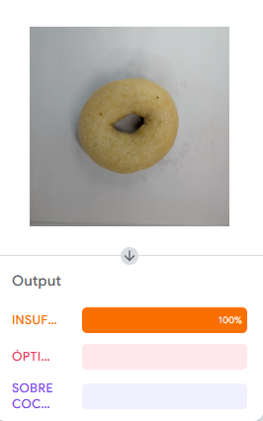
insu18 | insuficiente | insuficiente | 100 | 100 | 0 | 0
insu19 | insuficiente | insuficiente | 100 | 100 | 0 | 0
insu20 | insuficiente | insuficiente | 100 | 100 | 0 | 0
insu21 | insuficiente | insuficiente | 100 | 100 | 0 | 0
insu22 | insuficiente | insuficiente | 100 | 100 | 0 | 0
insu23 | insuficiente | insuficiente | 100 | 100 | 0 | 0
insu24 | insuficiente | insuficiente | 100 | 100 | 0 | 0
insu25 | insuficiente | insuficiente | 100 | 100 | 0 | 0
insu26 | insuficiente | insuficiente | 100 | 100 | 0 | 0
insu27 | insuficiente | insuficiente | 100 | 100 | 0 | 0
insu28 | insuficiente | insuficiente | 100 | 100 | 0 | 0
insu29 | insuficiente | insuficiente | 100 | 100 | 0 | 0
insu30 | insuficiente | insuficiente | 100 | 100 | 0 | 0
insu31 | insuficiente | insuficiente | 100 | 100 | 0 | 0
insu32 | insuficiente | insuficiente | 100 | 100 | 0 | 0
insu33 | insuficiente | insuficiente | 100 | 100 | 0 | 0
insu34 | insuficiente | insuficiente | 100 | 100 | 0 | 0
insu35 | insuficiente | insuficiente | 100 | 100 | 0 | 0
insu36 | insuficiente | insuficiente | 100 | 100 | 0 | 0
insu37 | insuficiente | insuficiente | 100 | 100 | 0 | 0
insu38 | insuficiente | insuficiente | 100 | 100 | 0 | 0
insu39 | insuficiente | insuficiente | 100 | 100 | 0 | 0
insu40 | insuficiente | insuficiente | 100 | 100 | 0 | 0
insu41 | insuficiente | insuficiente | 100 | 100 | 0 | 0
insu42 | insuficiente | insuficiente | 100 | 100 | 0 | 0
insu43 | insuficiente | insuficiente | 100 | 100 | 0 | 0
insu44 | insuficiente | insuficiente | 100 | 100 | 0 | 0
insu45 | insuficiente | insuficiente | 100 | 100 | 0 | 0
insu46 | insuficiente | insuficiente | 100 | 100 | 0 | 0
insu47 | insuficiente | insuficiente | 100 | 100 | 0 | 0
insu48 | insuficiente | insuficiente | 100 | 100 | 0 | 0
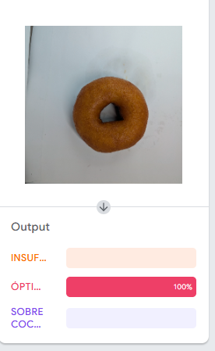
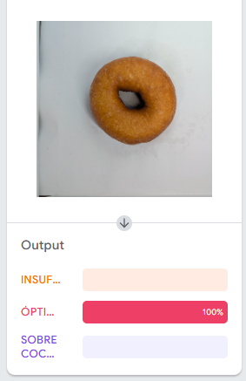
opti1 | optima | optima | 100 | 0 | 100 | 0
opti2 | optima | optima | 100 | 0 | 100 | 0
opti3 | optima | optima | 100 | 0 | 100 | 0
opti4 | optima | optima | 100 | 0 | 100 | 0
opti5 | optima | optima | 100 | 0 | 100 | 0
opti6 | optima | optima | 100 | 0 | 100 | 0
opti7 | optima | optima | 100 | 0 | 100 | 0
opti8 | optima | optima | 100 | 0 | 100 | 0
opti9 | optima | optima | 100 | 0 | 100 | 0
opti10 | optima | optima | 100 | 0 | 100 | 0
opti11 | optima | optima | 100 | 0 | 100 | 0
opti12 | optima | optima | 100 | 0 | 100 | 0
opti13 | optima | optima | 100 | 0 | 100 | 0
opti14 | optima | optima | 100 | 0 | 100 | 0
opti15 | optima | optima | 100 | 0 | 100 | 0
opti16 | optima | optima | 100 | 0 | 100 | 0
opti17 | optima | optima | 100 | 0 | 100 | 0
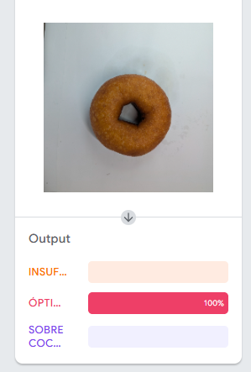
opti18 | optima | optima | 100 | 0 | 100 | 0
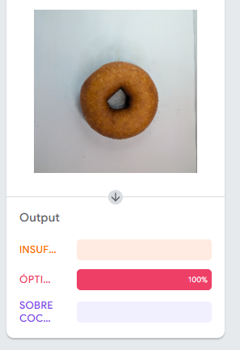
opti19 | optima | optima | 100 | 0 | 100 | 0
opti20 | optima | optima | 100 | 0 | 100 | 0
opti21 | optima | optima | 100 | 0 | 100 | 0
opti22 | optima | optima | 100 | 0 | 100 | 0
opti23 | optima | optima | 100 | 0 | 100 | 0
opti24 | optima | optima | 100 | 0 | 100 | 0
opti25 | optima | optima | 100 | 0 | 100 | 0
opti26 | optima | optima | 100 | 0 | 100 | 0
opti27 | optima | optima | 100 | 0 | 100 | 0
opti28 | optima | optima | 100 | 0 | 100 | 0
opti29 | optima | optima | 100 | 0 | 100 | 0
opti30 | optima | optima | 100 | 0 | 100 | 0
opti31 | optima | optima | 100 | 0 | 100 | 0
opti32 | optima | optima | 100 | 0 | 100 | 0
opti33 | optima | optima | 100 | 0 | 100 | 0
opti34 | optima | optima | 100 | 0 | 100 | 0
opti35 | optima | optima | 100 | 0 | 100 | 0
opti36 | optima | optima | 100 | 0 | 100 | 0
opti37 | optima | optima | 100 | 0 | 100 | 0
opti38 | optima | optima | 100 | 0 | 100 | 0
opti39 | optima | optima | 100 | 0 | 100 | 0
opti40 | optima | optima | 100 | 0 | 100 | 0
opti41 | optima | optima | 100 | 0 | 100 | 0
opti42 | optima | optima | 100 | 0 | 100 | 0
opti43 | optima | optima | 100 | 0 | 100 | 0
opti44 | optima | optima | 100 | 0 | 100 | 0
opti45 | optima | optima | 100 | 0 | 100 | 0
opti46 | optima | optima | 100 | 0 | 100 | 0
opti47 | optima | optima | 100 | 0 | 100 | 0
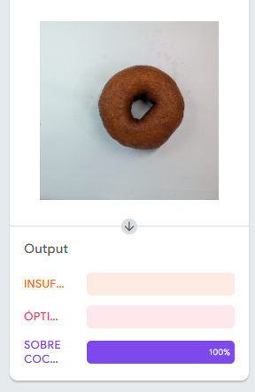
sobre1 | sobre coccion | sobre coccion | 100 | 0 | 0 | 100
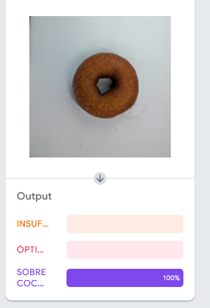
sobre2 | sobre coccion | sobre coccion | 100 | 0 | 0 | 100
sobre3 | sobre coccion | sobre coccion | 100 | 0 | 0 | 100
sobre4 | sobre coccion | sobre coccion | 100 | 0 | 0 | 100
sobre5 | sobre coccion | sobre coccion | 100 | 0 | 0 | 100
sobre6 | sobre coccion | sobre coccion | 100 | 0 | 0 | 100
sobre7 | sobre coccion | sobre coccion | 100 | 0 | 0 | 100
sobre8 | sobre coccion | sobre coccion | 100 | 0 | 0 | 100
sobre9 | sobre coccion | sobre coccion | 100 | 0 | 0 | 100
sobre10 | sobre coccion | sobre coccion | 100 | 0 | 0 | 100
sobre11 | sobre coccion | sobre coccion | 100 | 0 | 0 | 100
sobre12 | sobre coccion | sobre coccion | 100 | 0 | 0 | 100
sobre13 | sobre coccion | sobre coccion | 100 | 0 | 0 | 100
sobre14 | sobre coccion | sobre coccion | 100 | 0 | 0 | 100
sobre15 | sobre coccion | sobre coccion | 100 | 0 | 0 | 100
sobre16 | sobre coccion | sobre coccion | 100 | 0 | 0 | 100
sobre17 | sobre coccion | sobre coccion | 100 | 0 | 0 | 100
sobre18 | sobre coccion | sobre coccion | 100 | 0 | 0 | 100
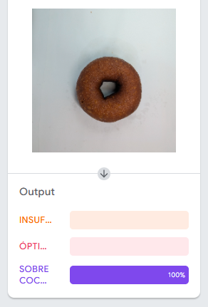
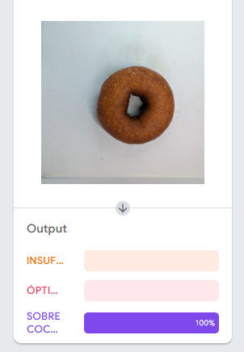
sobre19 | sobre coccion | sobre coccion | 100 | 0 | 0 | 100
sobre20 | sobre coccion | sobre coccion | 100 | 0 | 0 | 100
sobre21 | sobre coccion | sobre coccion | 100 | 0 | 0 | 100
sobre22 | sobre coccion | sobre coccion | 100 | 0 | 0 | 100
sobre23 | sobre coccion | sobre coccion | 100 | 0 | 0 | 100
sobre24 | sobre coccion | sobre coccion | 100 | 0 | 0 | 100
sobre25 | sobre coccion | sobre coccion | 100 | 0 | 0 | 100
sobre26 | sobre coccion | sobre coccion | 100 | 0 | 0 | 100
sobre27 | sobre coccion | sobre coccion | 100 | 0 | 0 | 100
sobre28 | sobre coccion | sobre coccion | 100 | 0 | 0 | 100
sobre29 | sobre coccion | sobre coccion | 100 | 0 | 0 | 100
sobre30 | sobre coccion | sobre coccion | 100 | 0 | 0 | 100
sobre31 | sobre coccion | sobre coccion | 100 | 0 | 0 | 100
sobre32 | sobre coccion | sobre coccion | 100 | 0 | 0 | 100
sobre33 | sobre coccion | sobre coccion | 100 | 0 | 0 | 100
sobre34 | sobre coccion | sobre coccion | 100 | 0 | 0 | 100
sobre35 | sobre coccion | sobre coccion | 100 | 0 | 0 | 100
sobre36 | sobre coccion | sobre coccion | 100 | 0 | 0 | 100
sobre37 | sobre coccion | sobre coccion | 100 | 0 | 0 | 100
sobre38 | sobre coccion | sobre coccion | 100 | 0 | 0 | 100
sobre39 | sobre coccion | sobre coccion | 100 | 0 | 0 | 100
sobre40 | sobre coccion | sobre coccion | 100 | 0 | 0 | 100
sobre41 | sobre coccion | sobre coccion | 100 | 0 | 0 | 100
sobre42 | sobre coccion | sobre coccion | 100 | 0 | 0 | 100
sobre43 | sobre coccion | sobre coccion | 100 | 0 | 0 | 100
sobre44 | sobre coccion | sobre coccion | 100 | 0 | 0 | 100
sobre45 | sobre coccion | sobre coccion | 100 | 0 | 0 | 100
sobre46 | sobre coccion | sobre coccion | 100 | 0 | 0 | 100

OCLUSIONES
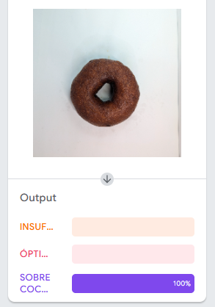
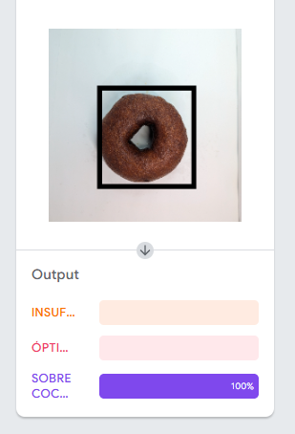
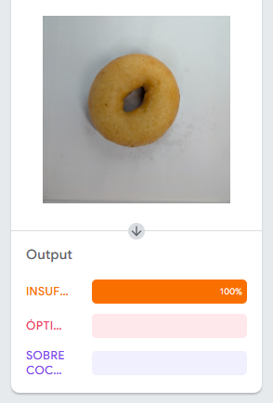
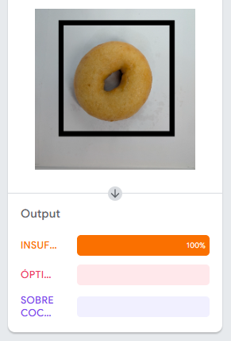
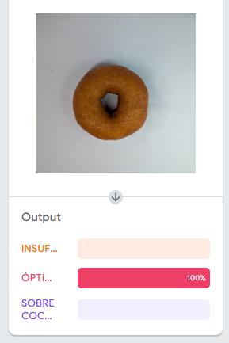
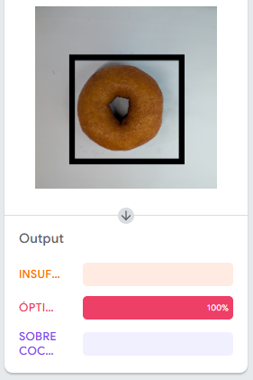
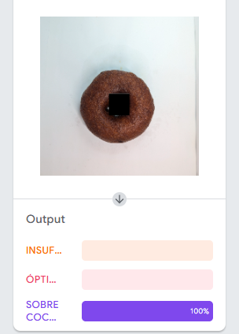
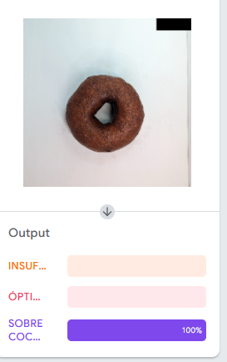
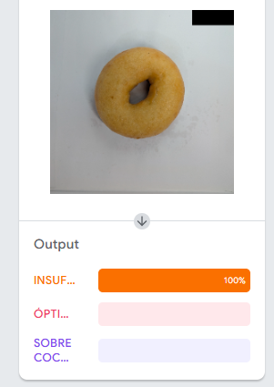
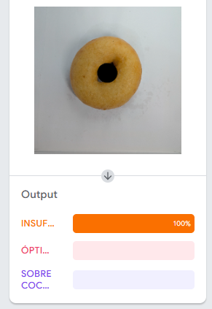
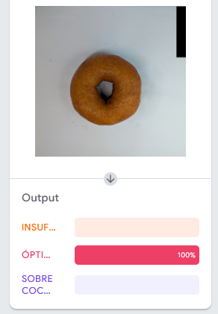
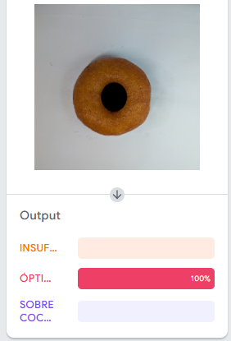
Imagen | Tipo oclusión | Clase predicha original | Confianza original | Clase predicha ocluida | Confianza ocluida | ¿Cambió clase?
INSU_MARCO | MARCO ALREDEDOR | INSUFICIENTE | 100 | INSUFICIENTE | 100 | NO
INSU_CENTRAL | CENTRAL | INSUFICIENTE | 100 | INSUFICIENTE | 100 | NO
INSU_FONDO | FONDO | INSUFICIENTE | 100 | INSUFICIENTE | 100 | NO
OPTI_MARCO | MARCO ALREDEDOR | OPTIMA | 100 | OPTIMA | 100 | NO
OPTI_CENTRAL | CENTRAL | OPTIMA | 100 | OPTIMA | 100 | NO
OPTI_FONDO | FONDO | OPTIMA | 100 | OPTIMA | 100 | NO
SOBRE_MARCO | MARCO ALREDEDOR | SOBRE COCCION | 100 | SOBRE COCCION | 100 | NO
SOBRE_CENTRAL | CENTRAL | SOBRE COCCION | 100 | SOBRE COCCION | 100 | NO
SOBRE_FONDO | FONDO | SOBRE COCCION | 100 | SOBRE COCCION | 100 | NO

 | SOBRE CCOCION |  |  | INSUFICIENTE |  |  | OPTIMA

STRESS-TEST
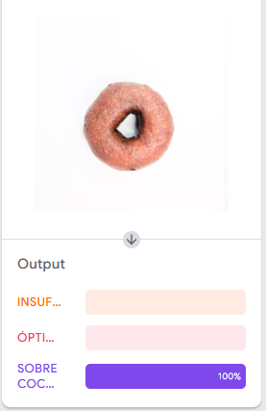
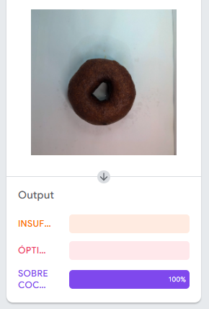
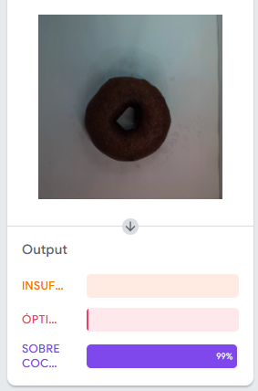
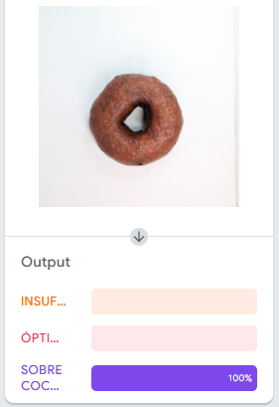
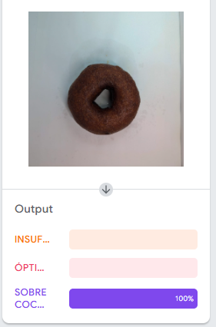
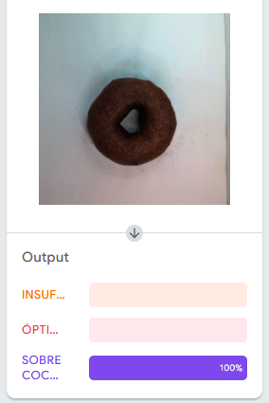
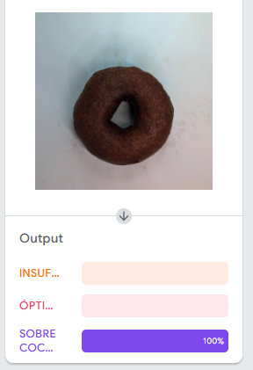
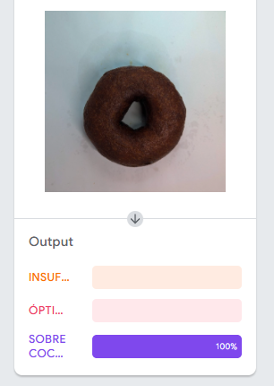
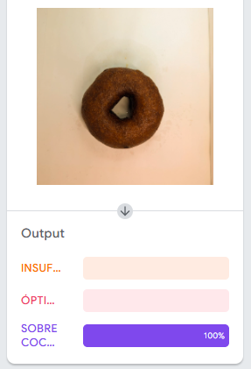
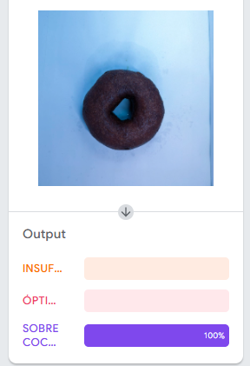
Imagen | Variación | Clase predicha original | Confianza original | Clase predicha variada | Confianza variada | ¿Cambió clase?
INSU_+20 BRILLO | +20 BRILLO | INSUFICIENTE | 100 | INSUFICIENTE | 100 | NO
INSU_+40 BRILLO | +40 BRILLO | INSUFICIENTE | 100 | INSUFICIENTE | 100 | NO
INSU_-20 BRILLO | -20 BRILLO | INSUFICIENTE | 100 | INSUFICIENTE | 100 | NO
INSU_-40 BRILLO | -40 BRILLO | INSUFICIENTE | 100 | INSUFICIENTE | 100 | NO
INSU_CONT_+30 | +30 CONTRASTE | INSUFICIENTE | 100 | INSUFICIENTE | 100 | NO | OPTIM
INSU_CONT_-30 | -30 CONTRASTE | INSUFICIENTE | 100 | INSUFICIENTE | 100 | NO
INSU_15 GRAD | 15 GRADOS ROTACION | INSUFICIENTE | 100 | INSUFICIENTE | 100 | NO
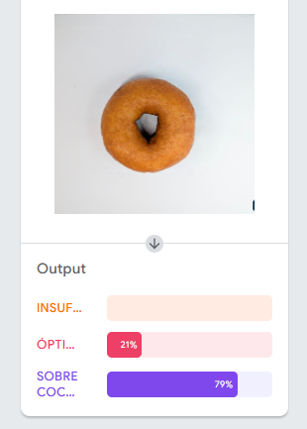
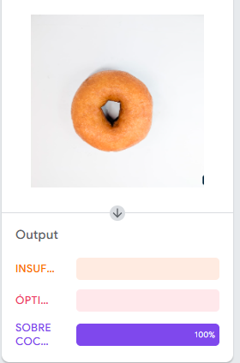
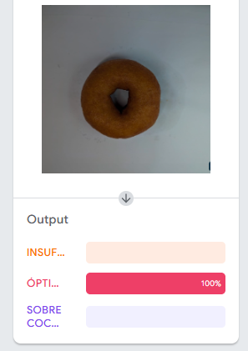
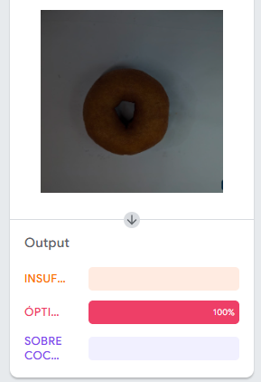
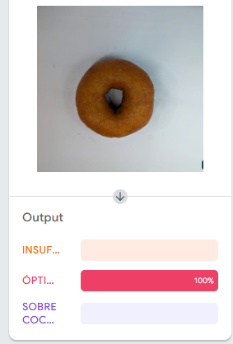
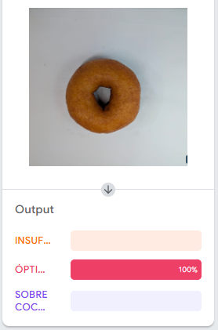
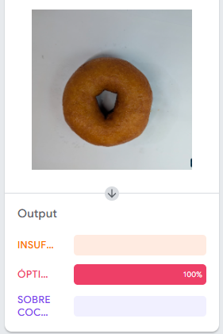
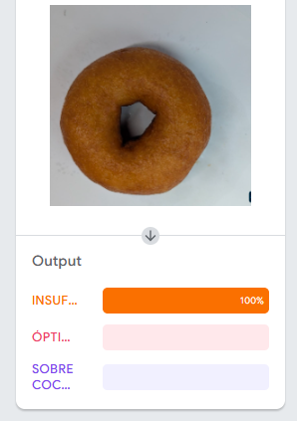
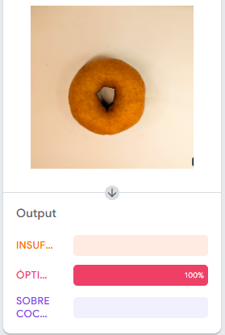
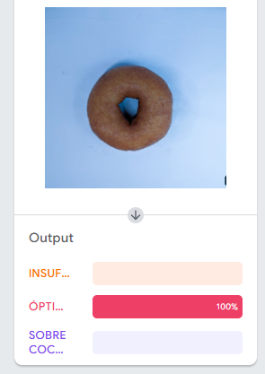
INSU_30 GRAD | 30 GRADOS ROTACION | INSUFICIENTE | 100 | INSUFICIENTE | 100 | NO
INSU_TEMP_+40 BRILLO | +40 TEMPERATURA | INSUFICIENTE | 100 | INSUFICIENTE | 100 | NO
INSU_TEMP_-40 BRILLO | -40 TEMPERATURA | INSUFICIENTE | 100 | INSUFICIENTE | 100 | NO
OPTI_+20 BRILLO | +20 BRILLO | OPTIMA | 100 | SOBRE COCCION | 79 | SI
OPTI_+40 BRILLO | +40 BRILLO | OPTIMA | 100 | SOBRE COCCION | 100 | SI
OPTI20 BRILLO | -20 BRILLO | OPTIMA | 100 | OPTIMA | 100 | NO
OPTI_-40 BRILLO | -40 BRILLO | OPTIMA | 100 | OPTIMA | 100 | NO
OPTI_CONT_+30 | +30 CONTRASTE | OPTIMA | 100 | OPTIMA | 100 | NO
OPTI_CONT_-30 | -30 CONTRASTE | OPTIMA | 100 | OPTIMA | 100 | NO
OPTI_15 GRAD | 15 GRADOS ROTACION | OPTIMA | 100 | OPTIMA | 100 | NO
OPTI_30 GRAD | 30 GRADOS ROTACION | OPTIMA | 100 | INSUFICIENTE | 100 | SI
OPTI_TEMP_+40 BRILLO | +40 TEMPERATURA | OPTIMA | 100 | OPTIMA | 100 | NO
OPTI_TEMP_-40 BRILLO | -40 TEMPERATURA | OPTIMA | 100 | OPTIMA | 100 | NO
SOBRE_+20 BRILLO | +20 BRILLO | SOBRECCION | 100 | SOBRE COCCION | 100 | NO
SOBRE_+40 BRILLO | +40 BRILLO | SOBRECCION | 100 | SOBRE COCCION | 100 | NO
SOBRE20 BRILLO | -20 BRILLO | SOBRECCION | 100 | SOBRE COCCION | 100 | NO
SOBRE_-40 BRILLO | -40 BRILLO | SOBRECCION | 100 | SOBRE COCCION | 99 | NO
SOBRE_CONT_+30 | +30 CONTRASTE | SOBRECCION | 100 | SOBRE COCCION | 100 | NO
SOBRE_CONT_-30 | -30 CONTRASTE | SOBRECCION | 100 | SOBRE COCCION | 100 | NO
SOBRE_15 GRAD | 15 GRADOS ROTACION | SOBRECCION | 100 | SOBRE COCCION | 100 | NO
SOBRE30 GRAD | 30 GRADOS ROTACION | SOBRECCION | 100 | SOBRE COCCION | 100 | NO
SOBRE_TEMP_+40 BRILLO | +40 TEMPERATURA | SOBRECCION | 100 | SOBRE COCCION | 100 | NO
SOBRE_TEMP_-40 BRILLO | -40 TEMPERATURA | SOBRECCION | 100 | SOBRE COCCION | 100 | NO | INSUFICNETE
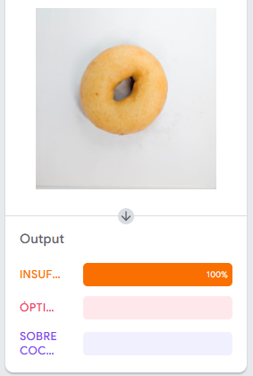
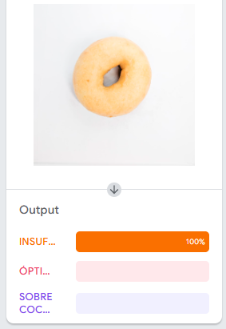
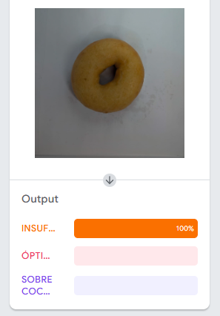
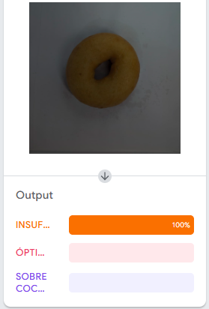
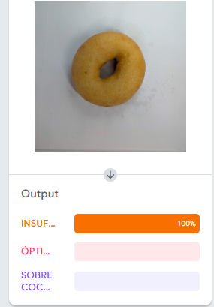
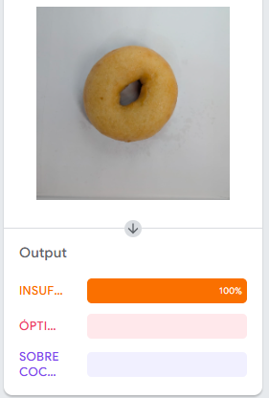





 |  |  |  |  |  |  | SOBRE COCCION

